상품제안서
스피디 가정용 20W C타입 1포트 고속 분리형 충전기①(케이블 미포) | 상품코드: F25408

 |  |  |  |  |  |  | 02-412-0044 | www.easy1.co.kr
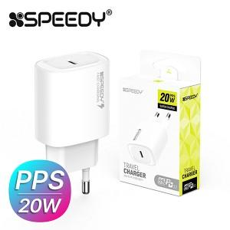

【상세/제작정보】

【인쇄/포장옵션】 | 레이저 / 포장지포장

【공급단가】 | 수량 | 100~ | 300~ | 500~ | 1,000~ | 3,000~
*VAT별도 | 단가 | 2,620원 | 2,580원 | 2,520원 | 2,450원 | 2,410원

【상품 URL】 | http://www.easy1.co.kr/src/goods_detail.php?gdno=25408

